Einstichproben-t-Test Aufgabe

IQ-Test bei Ablenkung durch laute Musik
(fiktive Daten)

Aufgabe: Berechnen Sie einen Signifikanztest (Einstichproben-t-Test), um die Hypothese zu klären, dass sich die kognitive Leistungsfähigkeit bei Menschen, die lauter Musik ausgesetzt sind, vom "Normal-IQ-Wert" unterscheidet.
Berechnen Sie dazu die in der Tabelle "Signifikanztest" angegeben Kennwerte.
(In der Tabelle "Konfidenzintervallrechnungen" Sie sehen noch die Berechnungen für das Konfidenzintervall von letzter Woche, diese können Sie später heranziehen, um zu sehen, wie beide Konzepte im Zusammenhang stehen.)

Wie lautet die Nullhypothese "H0" und was ist der Erwartungswert der Nullhypothese?
Wie lässt sich die Differenz zwischen Stichprobenmittelwert und Erwartungswert der Nullhypothese standardisieren?
Wie lässt sich die gefundene Differenz zwischen Stichprobenmittelwert und dem unter der H0 vermuteten Wert als Effektstärke ausdrücken?

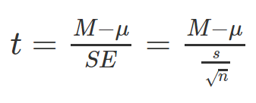
Gruppe 1: Laute Musik | Konfidenzintervallrechnungen |  | Signifikanztest
110 | Mittelwert | 91.92 | M - mü der H0
81 | Anzahl n | 50 | empirischer t-Wert
109 |  |  | kritischer t-Wert
95
79 | Geschätzte Streuung (Population) | 16.31 | empirischer p-Wert
93 | SE (Mittelwert) | 2.31 | Signifikanzniveau
62
92 |  |  | Entscheidung über H0 durch Vgl. empirischer und kritischer t-Wert
82 | Bestimmung des 95% Konfidenzintervalls |  | ODER:
104 | kritischer t-Wert | 2.0095752371 | Entscheidung über H0 durch Vgl. p-Wert und Signifikanzniveau
76 | Untere Grenze | 87.28
91 | Obere Grenze | 96.56
65
121 | halbe KI-Breite | 4.64 | Effektgröße "d"
100 | Konfidenzintervallbreite | 9.2722405682 | (gibt gefundene Differenz
86 |  |  | in Streuungen an)
Mittelwert und 95% KI
94
96
93
78
102
119
98
126
98
45
81
90
101
104
78
63
91
78
100
79
90
76
102
81
98
82
92
101
80
102
107
104
91
130

Einstichproben-t-Test Lösung
IQ-Test bei Ablenkung durch laute Musik
(fiktive Daten)

Aufgabe: Berechnen Sie einen Signifikanztest (Einstichproben-t-Test), um die Hypothese zu klären, dass sich die kognitive Leistungsfähigkeit bei Menschen, die lauter Musik ausgesetzt sind, vom "Normal-IQ-Wert" unterscheidet.
Berechnen Sie dazu die in der Tabelle "Signifikanztest" angegeben Kennwerte.
(In der Tabelle "Konfidenzintervallrechnungen" Sie sehen noch die Berechnungen für das Konfidenzintervall von letzter Woche, diese können Sie später heranziehen, um zu sehen, wie beide Konzepte im Zusammenhang stehen.)

Wie lautet die Nullhypothese "H0" und was ist der Erwartungswert der Nullhypothese?
Wie lässt sich die Differenz zwischen Stichprobenmittelwert und Erwartungswert der Nullhypothese standardisieren?
Wie lässt sich die gefundene Differenz zwischen Stichprobenmittelwert und dem unter der H0 vermuteten Wert als Effektstärke ausdrücken?

Gruppe 1: Laute Musik | Konfidenzintervallrechnungen |  | Signifikanztest
110 | Mittelwert | 91.92 | M - mü der H0 | -8.08
81 | Anzahl n | 50 | empirischer t-Wert | -3.5023612247
109 |  |  | kritischer t-Wert | -2.0095752371
95
79 | Geschätzte Streuung (Population) | 16.31 | empirischer p-Wert | 0.00099426994568
93 | SE (Mittelwert) | 2.31 | Signifikanzniveau | 0.05
62
92 |  |  | Entscheidung über H0 durch Vgl. empirischer und kritischer t-Wert | H0 verworfen, da t-emp < t-krit
82 | Bestimmung des 95% Konfidenzintervalls |  | ODER:
104 | kritischer t-Wert | 2.0095752371 | Entscheidung über H0 durch Vgl. p-Wert und Signifikanzniveau | H0 verworfen, da p < 0.05
76 | Untere Grenze | 87.28
91 | Obere Grenze | 96.56
65
121 | halbe KI-Breite | 4.64 | Effektgröße "d" | -0.495
100 | Konfidenzintervallbreite | 9.2722405682 | (gibt gefundene Differenz
86 |  |  | in Streuungen an)
Mittelwert und 95% KI
94
96
93
78
102
119
98
126
98
45
81
90
101
104
78
63
91
78
100
79
90
76
102
81
98
82
92
101
80
102
107
104
91
130

Zweistichproben-t-Test Aufgabe
Geschätzte Cholesterinmittelwerte (Fehler = 95% KI)
Prüfen Sie mittels Signifikanztest, ob sich die Cholesterinmittelwerte sich vegan ernährender Leuten von denen sich nicht vegan ernährender unterscheiden.

sID | Gruppe | Cholesterinwert (mg/dl) |  | Gruppe
1 | nicht-vegan | 303.22 |  | nicht-vegan | vegan
2 | nicht-vegan | 279.32 | geschätzter Populationsmittelwert | 254.36 | 212.93
3 | nicht-vegan | 309.85 | geschätzte Populationsstreuung | 41.71 | 37.87
4 | nicht-vegan | 312.05 | n | 20 | 20
5 | nicht-vegan | 221.99 | halbe KI-Breite | 19.52 | 17.72
6 | nicht-vegan | 271.9
7 | nicht-vegan | 261.62
8 | nicht-vegan | 220.51 | Signifikanztest
9 | nicht-vegan | 206.01 | M-Diff
10 | nicht-vegan | 275.66 | SE der M-Diff |  |  | SE der M-Diff
11 | nicht-vegan | 207.75 | empirischer t-Wert
12 | nicht-vegan | 236.2 | kritischer t-Wert
13 | nicht-vegan | 235.33
14 | nicht-vegan | 241.52 | p (zweiseitig) "zu Fuß"
15 | nicht-vegan | 320.93 | p (zweiseitig) über T.Test
16 | nicht-vegan | 235.92 | Signifikanzniveau
17 | nicht-vegan | 315.43 | Entscheidung über H0
18 | nicht-vegan | 232.43
19 | nicht-vegan | 212.17 | Effektstärke
20 | nicht-vegan | 187.32 | siB
21 | vegan | 158.82 | d
22 | vegan | 201.83 | SE von d
23 | vegan | 256.09 | Untergrenze 95% KI
24 | vegan | 216.17 | Obergrenze 95% KI
25 | vegan | 192.74
26 | vegan | 187.12
27 | vegan | 252.96
28 | vegan | 160.09
29 | vegan | 169.96
30 | vegan | 177.22
31 | vegan | 259.32
32 | vegan | 258.26
33 | vegan | 257.49 |  |  |  | SE von d
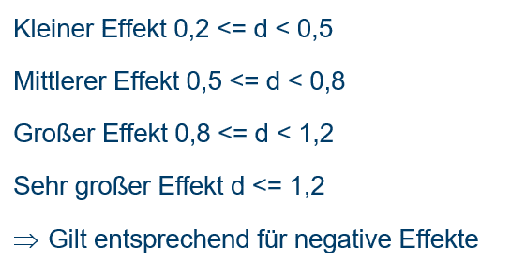
34 | vegan | 285.05
35 | vegan | 190.14
36 | vegan | 192.32
37 | vegan | 225.37
38 | vegan | 179.17
39 | vegan | 222.03
40 | vegan | 216.52

Zweistichproben-t-Test Lösung
Geschätzte Cholesterinmittelwerte (Fehler = 95% KI)
Prüfen Sie mittels Signifikanztest, ob sich die Cholesterinmittelwerte sich vegan ernährender Leuten von denen sich nicht vegan ernährender unterscheiden.

sID | Gruppe | Cholesterinwert (mg/dl) |  | Gruppe
1 | nicht-vegan | 303.22 |  | nicht-vegan | vegan
2 | nicht-vegan | 279.32 | geschätzter Populationsmittelwert | 254.36 | 212.93
3 | nicht-vegan | 309.85 | geschätzte Populationsstreuung | 41.71 | 37.87
4 | nicht-vegan | 312.05 | n | 20 | 20
5 | nicht-vegan | 221.99 | halbe KI-Breite | 19.52 | 17.72
6 | nicht-vegan | 271.9
7 | nicht-vegan | 261.62
8 | nicht-vegan | 220.51 | Signifikanztest
9 | nicht-vegan | 206.01 | M-Diff | 41.42
10 | nicht-vegan | 275.66 | SE der M-Diff | 12.60 |  | SE der M-Diff
11 | nicht-vegan | 207.75 | empirischer t-Wert | 3.29
12 | nicht-vegan | 236.2 | kritischer t-Wert | 2.02
13 | nicht-vegan | 235.33
14 | nicht-vegan | 241.52 | p (zweiseitig) "zu Fuß" | 0.002176
15 | nicht-vegan | 320.93 | p (zweiseitig) über T.Test | 0.002176
16 | nicht-vegan | 235.92 | Signifikanzniveau | 0.05
17 | nicht-vegan | 315.43 | Entscheidung über H0 | H0 verworfen, da p < .05
18 | nicht-vegan | 232.43
19 | nicht-vegan | 212.17 | Effektstärke
20 | nicht-vegan | 187.32 | siB | 39.83
21 | vegan | 158.82 | d | 1.04 | Großer Effekt
22 | vegan | 201.83 | SE von d | 0.34
23 | vegan | 256.09 | Untergrenze 95% KI | 0.38
24 | vegan | 216.17 | Obergrenze 95% KI | 1.70
25 | vegan | 192.74
26 | vegan | 187.12
27 | vegan | 252.96
28 | vegan | 160.09
29 | vegan | 169.96
30 | vegan | 177.22
31 | vegan | 259.32
32 | vegan | 258.26
33 | vegan | 257.49 |  |  |  | SE von d
34 | vegan | 285.05
35 | vegan | 190.14
36 | vegan | 192.32
37 | vegan | 225.37
38 | vegan | 179.17
39 | vegan | 222.03
40 | vegan | 216.52

Paardifferenzen-Test Aufgabe
Prüfen Sie, ob sich die Cholesterinwerte von Leuten, die auf vegane Ernährung umstellen, verringern.
Prüfen Sie auch, ob die Werte von Leuten, die ihre Ernährung nicht auf vegan umstellen, unverändert bleiben.

Entwicklung der Cholesterinwerte über die Zeit

 | Cholesterinwert (mg/dl) |  |  |  | Wechsel zu vegan |  | Reguläre Ernährung
Bedingung | Zeitpunkt 1 (Baseline) | Zeitpunkt 2 (Follow-up) | Veränderung |  | Baseline | Follow-up | Baseline | Follow-up
Wechsel zu vegan | 227.6 | 184.0 |  | M | 253.62 | 219.46 | 254.82 | 251.06
Wechsel zu vegan | 240.8 | 220.9 |  | s | 36.51 | 36.69 | 40.06 | 39.31
Wechsel zu vegan | 312.3 | 256.6 |  | n | 100.00 | 100.00 | 100.00 | 100.00
Wechsel zu vegan | 252.8 | 212.0 |  | halbes KI | 7.24 | 7.28 | 7.95 | 7.80
Wechsel zu vegan | 255.2 | 196.4
Wechsel zu vegan | 318.6 | 266.7
Wechsel zu vegan | 268.4 | 210.5 |  |  | Veränderung
Wechsel zu vegan | 199.4 | 136.9 |  |  | Wechsel zu vegan | Reguläre Ernährung
Wechsel zu vegan | 222.5 | 189.9 |  | Mittlere Veränderung
Wechsel zu vegan | 232.2 | 233.8 |  | s der Veränderung
Wechsel zu vegan | 299.0 | 237.8 |  | SE der Veränderung
Wechsel zu vegan | 264.4 | 247.4 |  | halbes KI der Veränd.
Wechsel zu vegan | 266.0 | 185.0
Wechsel zu vegan | 254.4 | 221.5 |  | empirischer t-Wert
Wechsel zu vegan | 227.8 | 219.3 |  | kritischer t-Wert
Wechsel zu vegan | 321.5 | 278.6 |  | p Wert
Wechsel zu vegan | 269.9 | 237.0 |  | p Wert über t.test
Wechsel zu vegan | 171.3 | 146.6
Wechsel zu vegan | 278.1 | 215.4 |  | Entscheidung über H0
Wechsel zu vegan | 231.1 | 177.5
Wechsel zu vegan | 207.3 | 193.5 |  | Cohen's d
Wechsel zu vegan | 241.3 | 186.8
Wechsel zu vegan | 209.0 | 177.3
Wechsel zu vegan | 220.8 | 192.3
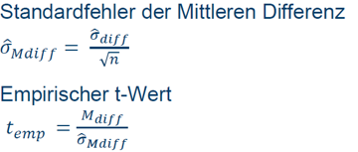
Wechsel zu vegan | 225.0 | 255.2
Wechsel zu vegan | 182.5 | 154.1
Wechsel zu vegan | 283.5 | 250.2
Wechsel zu vegan | 256.1 | 226.5
Wechsel zu vegan | 204.5 | 160.7
Wechsel zu vegan | 300.2 | 253.1
Wechsel zu vegan | 267.1 | 273.2
Wechsel zu vegan | 238.2 | 224.6
Wechsel zu vegan | 285.8 | 246.2
Wechsel zu vegan | 285.1 | 232.5
Wechsel zu vegan | 282.9 | 184.4
Wechsel zu vegan | 277.5 | 271.6
Wechsel zu vegan | 272.2 | 193.8
Wechsel zu vegan | 247.5 | 239.4
Wechsel zu vegan | 237.8 | 266.0
Wechsel zu vegan | 234.8 | 168.1
Wechsel zu vegan | 222.2 | 220.6
Wechsel zu vegan | 241.7 | 206.7
Wechsel zu vegan | 199.4 | 139.7
Wechsel zu vegan | 336.8 | 237.5
Wechsel zu vegan | 298.3 | 208.1
Wechsel zu vegan | 205.1 | 173.4
Wechsel zu vegan | 233.9 | 167.0
Wechsel zu vegan | 231.3 | 226.6
Wechsel zu vegan | 281.2 | 301.8
Wechsel zu vegan | 246.7 | 180.9
Wechsel zu vegan | 260.1 | 249.6
Wechsel zu vegan | 248.9 | 241.2
Wechsel zu vegan | 248.3 | 228.3
Wechsel zu vegan | 304.7 | 229.5
Wechsel zu vegan | 241.0 | 210.3
Wechsel zu vegan | 310.7 | 254.5
Wechsel zu vegan | 188.0 | 192.7
Wechsel zu vegan | 273.4 | 225.7
Wechsel zu vegan | 255.0 | 251.4
Wechsel zu vegan | 258.6 | 215.3
Wechsel zu vegan | 265.2 | 260.7
Wechsel zu vegan | 229.9 | 176.0
Wechsel zu vegan | 236.7 | 174.7
Wechsel zu vegan | 209.3 | 284.1
Wechsel zu vegan | 207.1 | 178.1
Wechsel zu vegan | 262.1 | 237.0
Wechsel zu vegan | 267.9 | 250.7
Wechsel zu vegan | 252.1 | 207.7
Wechsel zu vegan | 286.9 | 260.6
Wechsel zu vegan | 332.0 | 287.9
Wechsel zu vegan | 230.4 | 200.1
Wechsel zu vegan | 157.6 | 157.2
Wechsel zu vegan | 290.2 | 247.2
Wechsel zu vegan | 221.6 | 260.9
Wechsel zu vegan | 222.5 | 179.6
Wechsel zu vegan | 291.0 | 217.4
Wechsel zu vegan | 238.6 | 213.1
Wechsel zu vegan | 201.2 | 194.7
Wechsel zu vegan | 257.3 | 237.5
Wechsel zu vegan | 244.4 | 203.0
Wechsel zu vegan | 250.2 | 189.8
Wechsel zu vegan | 265.4 | 266.9
Wechsel zu vegan | 235.2 | 199.6
Wechsel zu vegan | 275.8 | 213.3
Wechsel zu vegan | 241.2 | 207.1
Wechsel zu vegan | 263.3 | 223.7
Wechsel zu vegan | 293.9 | 282.4
Wechsel zu vegan | 267.4 | 234.6
Wechsel zu vegan | 237.0 | 232.4
Wechsel zu vegan | 296.0 | 237.9
Wechsel zu vegan | 289.7 | 253.9
Wechsel zu vegan | 271.9 | 226.1
Wechsel zu vegan | 259.5 | 229.4
Wechsel zu vegan | 224.9 | 176.8
Wechsel zu vegan | 304.4 | 220.7
Wechsel zu vegan | 226.0 | 260.2
Wechsel zu vegan | 337.5 | 298.4
Wechsel zu vegan | 311.3 | 227.2
Wechsel zu vegan | 240.6 | 195.9
Wechsel zu vegan | 208.9 | 157.4
Reguläre Ernährung | 196.3 | 209.8
Reguläre Ernährung | 274.9 | 290.8
Reguläre Ernährung | 282.0 | 273.4
Reguläre Ernährung | 194.4 | 207.2
Reguläre Ernährung | 221.4 | 186.8
Reguläre Ernährung | 237.0 | 266.4
Reguläre Ernährung | 277.6 | 239.7
Reguläre Ernährung | 260.0 | 245.1
Reguläre Ernährung | 290.3 | 273.4
Reguläre Ernährung | 272.9 | 276.8
Reguläre Ernährung | 213.4 | 201.3
Reguläre Ernährung | 302.4 | 287.6
Reguläre Ernährung | 289.5 | 254.1
Reguläre Ernährung | 316.2 | 305.2
Reguläre Ernährung | 192.4 | 223.4
Reguläre Ernährung | 327.9 | 335.9
Reguläre Ernährung | 319.5 | 326.0
Reguläre Ernährung | 265.5 | 291.4
Reguläre Ernährung | 341.2 | 288.6
Reguläre Ernährung | 311.5 | 272.8
Reguläre Ernährung | 231.0 | 228.2
Reguläre Ernährung | 181.3 | 179.7
Reguläre Ernährung | 192.9 | 224.9
Reguläre Ernährung | 258.3 | 264.2
Reguläre Ernährung | 248.6 | 278.2
Reguläre Ernährung | 295.4 | 259.3
Reguläre Ernährung | 231.5 | 240.9
Reguläre Ernährung | 236.9 | 209.0
Reguläre Ernährung | 309.4 | 305.1
Reguläre Ernährung | 206.4 | 223.7
Reguläre Ernährung | 228.8 | 233.2
Reguläre Ernährung | 226.2 | 258.6
Reguläre Ernährung | 170.0 | 174.1
Reguläre Ernährung | 261.8 | 241.6
Reguläre Ernährung | 256.8 | 224.7
Reguläre Ernährung | 322.6 | 283.3
Reguläre Ernährung | 223.6 | 179.1
Reguläre Ernährung | 244.4 | 235.3
Reguläre Ernährung | 233.0 | 217.8
Reguläre Ernährung | 248.5 | 244.4
Reguläre Ernährung | 248.8 | 228.4
Reguläre Ernährung | 265.7 | 258.2
Reguläre Ernährung | 240.0 | 274.9
Reguläre Ernährung | 253.3 | 284.9
Reguläre Ernährung | 333.2 | 288.9
Reguläre Ernährung | 254.8 | 271.8
Reguläre Ernährung | 254.7 | 290.3
Reguläre Ernährung | 280.8 | 239.8
Reguläre Ernährung | 203.0 | 241.4
Reguläre Ernährung | 266.4 | 241.3
Reguläre Ernährung | 223.4 | 257.5
Reguläre Ernährung | 239.7 | 237.8
Reguläre Ernährung | 277.2 | 259.9
Reguläre Ernährung | 285.9 | 241.1
Reguläre Ernährung | 274.7 | 261.3
Reguläre Ernährung | 279.3 | 248.9
Reguläre Ernährung | 233.5 | 265.4
Reguläre Ernährung | 312.3 | 305.4
Reguläre Ernährung | 271.7 | 236.8
Reguläre Ernährung | 273.1 | 285.1
Reguläre Ernährung | 159.8 | 177.2
Reguläre Ernährung | 210.7 | 192.1
Reguläre Ernährung | 242.0 | 218.7
Reguläre Ernährung | 285.8 | 282.0
Reguläre Ernährung | 248.3 | 265.0
Reguläre Ernährung | 315.9 | 275.5
Reguläre Ernährung | 312.5 | 342.6
Reguläre Ernährung | 192.7 | 201.9
Reguläre Ernährung | 228.2 | 176.9
Reguläre Ernährung | 219.1 | 228.9
Reguläre Ernährung | 243.2 | 228.0
Reguläre Ernährung | 248.4 | 268.6
Reguläre Ernährung | 181.2 | 223.6
Reguläre Ernährung | 307.8 | 303.6
Reguläre Ernährung | 249.2 | 212.2
Reguläre Ernährung | 260.8 | 250.7
Reguläre Ernährung | 245.5 | 212.5
Reguläre Ernährung | 215.8 | 198.6
Reguläre Ernährung | 208.7 | 161.5
Reguläre Ernährung | 258.9 | 279.6
Reguläre Ernährung | 206.8 | 182.1
Reguläre Ernährung | 232.3 | 221.2
Reguläre Ernährung | 330.8 | 322.3
Reguläre Ernährung | 252.9 | 246.7
Reguläre Ernährung | 278.4 | 298.5
Reguläre Ernährung | 284.0 | 274.8
Reguläre Ernährung | 190.6 | 228.1
Reguläre Ernährung | 286.8 | 304.3
Reguläre Ernährung | 255.9 | 247.5
Reguläre Ernährung | 240.5 | 266.3
Reguläre Ernährung | 231.1 | 218.1
Reguläre Ernährung | 223.2 | 250.5
Reguläre Ernährung | 304.3 | 323.0
Reguläre Ernährung | 306.5 | 312.8
Reguläre Ernährung | 220.7 | 215.4
Reguläre Ernährung | 246.8 | 277.3
Reguläre Ernährung | 282.4 | 271.2
Reguläre Ernährung | 270.1 | 240.6
Reguläre Ernährung | 295.0 | 292.5
Reguläre Ernährung | 243.1 | 233.0

Paardifferenzen-Test Lösung
Prüfen Sie, ob sich die Cholesterinwerte von Leuten, die auf vegane Ernährung umstellen, verringern.
Prüfen Sie auch, ob die Werte von Leuten, die ihre Ernährung nicht auf vegan umstellen, unverändert bleiben.

Entwicklung der Cholesterinwerte über die Zeit

 | Cholesterinwert (mg/dl) |  |  |  | Wechsel zu vegan |  | Reguläre Ernährung
Bedingung | Zeitpunkt 1 (Baseline) | Zeitpunkt 2 (Follow-up) | Veränderung |  | Baseline | Follow-up | Baseline | Follow-up
Wechsel zu vegan | 227.6 | 184.0 | -43.6 | M | 253.62 | 219.46 | 254.82 | 251.06
Wechsel zu vegan | 240.8 | 220.9 | -19.9 | s | 36.51 | 36.69 | 40.06 | 39.31
Wechsel zu vegan | 312.3 | 256.6 | -55.8 | n | 100.00 | 100.00 | 100.00 | 100.00
Wechsel zu vegan | 252.8 | 212.0 | -40.8 | halbes KI | 7.24 | 7.28 | 7.95 | 7.80
Wechsel zu vegan | 255.2 | 196.4 | -58.7
Wechsel zu vegan | 318.6 | 266.7 | -51.9
Wechsel zu vegan | 268.4 | 210.5 | -58.0 |  | Veränderung
Wechsel zu vegan | 199.4 | 136.9 | -62.5 |  | Wechsel zu vegan | Reguläre Ernährung
Wechsel zu vegan | 222.5 | 189.9 | -32.6 | Mittlere Veränderung | -34.16 | -3.77
Wechsel zu vegan | 232.2 | 233.8 | 1.6 | s der Veränderung | 30.22 | 24.78
Wechsel zu vegan | 299.0 | 237.8 | -61.1 | SE der Veränderung | 3.02 | 2.48
Wechsel zu vegan | 264.4 | 247.4 | -17.0 | halbes KI der Veränd. | 5.995 | 4.918
Wechsel zu vegan | 266.0 | 185.0 | -81.0
Wechsel zu vegan | 254.4 | 221.5 | -32.9 | empirischer t-Wert | -11.304502757 | -1.5194036222
Wechsel zu vegan | 227.8 | 219.3 | -8.5 | kritischer t-Wert | -1.660391156 | 1.9842169516
Wechsel zu vegan | 321.5 | 278.6 | -42.8 | p Wert | 8.010822632E-20 | 0.13184822611
Wechsel zu vegan | 269.9 | 237.0 | -33.0 | p Wert über t.test | 8.010822632E-20 | 0.13184822611
Mittlere Veränderung zwischen Baseline und Follow-up
Wechsel zu vegan | 171.3 | 146.6 | -24.7
Wechsel zu vegan | 278.1 | 215.4 | -62.7 | Entscheidung über H0 | verworfen | beibehalten
Wechsel zu vegan | 231.1 | 177.5 | -53.6
Wechsel zu vegan | 207.3 | 193.5 | -13.8 | Cohen's d | -1.1304502757
Wechsel zu vegan | 241.3 | 186.8 | -54.4
Wechsel zu vegan | 209.0 | 177.3 | -31.7
Wechsel zu vegan | 220.8 | 192.3 | -28.6
Wechsel zu vegan | 225.0 | 255.2 | 30.2
Wechsel zu vegan | 182.5 | 154.1 | -28.4
Wechsel zu vegan | 283.5 | 250.2 | -33.3
Wechsel zu vegan | 256.1 | 226.5 | -29.6
Wechsel zu vegan | 204.5 | 160.7 | -43.8
Wechsel zu vegan | 300.2 | 253.1 | -47.1
Wechsel zu vegan | 267.1 | 273.2 | 6.1
Wechsel zu vegan | 238.2 | 224.6 | -13.6
Wechsel zu vegan | 285.8 | 246.2 | -39.6
Wechsel zu vegan | 285.1 | 232.5 | -52.6
Wechsel zu vegan | 282.9 | 184.4 | -98.5
Wechsel zu vegan | 277.5 | 271.6 | -5.9
Wechsel zu vegan | 272.2 | 193.8 | -78.4
Wechsel zu vegan | 247.5 | 239.4 | -8.1
Wechsel zu vegan | 237.8 | 266.0 | 28.2
Wechsel zu vegan | 234.8 | 168.1 | -66.7
Wechsel zu vegan | 222.2 | 220.6 | -1.6
Wechsel zu vegan | 241.7 | 206.7 | -35.0
Wechsel zu vegan | 199.4 | 139.7 | -59.7
Wechsel zu vegan | 336.8 | 237.5 | -99.3
Wechsel zu vegan | 298.3 | 208.1 | -90.2
Wechsel zu vegan | 205.1 | 173.4 | -31.7
Wechsel zu vegan | 233.9 | 167.0 | -66.9
Wechsel zu vegan | 231.3 | 226.6 | -4.7
Wechsel zu vegan | 281.2 | 301.8 | 20.6
Wechsel zu vegan | 246.7 | 180.9 | -65.8
Wechsel zu vegan | 260.1 | 249.6 | -10.5
Wechsel zu vegan | 248.9 | 241.2 | -7.7
Wechsel zu vegan | 248.3 | 228.3 | -20.0
Wechsel zu vegan | 304.7 | 229.5 | -75.2
Wechsel zu vegan | 241.0 | 210.3 | -30.7
Wechsel zu vegan | 310.7 | 254.5 | -56.2
Wechsel zu vegan | 188.0 | 192.7 | 4.7
Wechsel zu vegan | 273.4 | 225.7 | -47.7
Wechsel zu vegan | 255.0 | 251.4 | -3.6
Wechsel zu vegan | 258.6 | 215.3 | -43.3
Wechsel zu vegan | 265.2 | 260.7 | -4.5
Wechsel zu vegan | 229.9 | 176.0 | -53.9
Wechsel zu vegan | 236.7 | 174.7 | -62.0
Wechsel zu vegan | 209.3 | 284.1 | 74.8
Wechsel zu vegan | 207.1 | 178.1 | -29.0
Wechsel zu vegan | 262.1 | 237.0 | -25.1
Wechsel zu vegan | 267.9 | 250.7 | -17.2
Wechsel zu vegan | 252.1 | 207.7 | -44.5
Wechsel zu vegan | 286.9 | 260.6 | -26.3
Wechsel zu vegan | 332.0 | 287.9 | -44.1
Wechsel zu vegan | 230.4 | 200.1 | -30.3
Wechsel zu vegan | 157.6 | 157.2 | -0.4
Wechsel zu vegan | 290.2 | 247.2 | -43.0
Wechsel zu vegan | 221.6 | 260.9 | 39.3
Wechsel zu vegan | 222.5 | 179.6 | -42.9
Wechsel zu vegan | 291.0 | 217.4 | -73.6
Wechsel zu vegan | 238.6 | 213.1 | -25.5
Wechsel zu vegan | 201.2 | 194.7 | -6.5
Wechsel zu vegan | 257.3 | 237.5 | -19.7
Wechsel zu vegan | 244.4 | 203.0 | -41.4
Wechsel zu vegan | 250.2 | 189.8 | -60.4
Wechsel zu vegan | 265.4 | 266.9 | 1.5
Wechsel zu vegan | 235.2 | 199.6 | -35.5
Wechsel zu vegan | 275.8 | 213.3 | -62.5
Wechsel zu vegan | 241.2 | 207.1 | -34.1
Wechsel zu vegan | 263.3 | 223.7 | -39.6
Wechsel zu vegan | 293.9 | 282.4 | -11.5
Wechsel zu vegan | 267.4 | 234.6 | -32.8
Wechsel zu vegan | 237.0 | 232.4 | -4.5
Wechsel zu vegan | 296.0 | 237.9 | -58.0
Wechsel zu vegan | 289.7 | 253.9 | -35.8
Wechsel zu vegan | 271.9 | 226.1 | -45.9
Wechsel zu vegan | 259.5 | 229.4 | -30.2
Wechsel zu vegan | 224.9 | 176.8 | -48.0
Wechsel zu vegan | 304.4 | 220.7 | -83.8
Wechsel zu vegan | 226.0 | 260.2 | 34.3
Wechsel zu vegan | 337.5 | 298.4 | -39.1
Wechsel zu vegan | 311.3 | 227.2 | -84.1
Wechsel zu vegan | 240.6 | 195.9 | -44.6
Wechsel zu vegan | 208.9 | 157.4 | -51.5
Reguläre Ernährung | 196.3 | 209.8 | 13.6
Reguläre Ernährung | 274.9 | 290.8 | 15.9
Reguläre Ernährung | 282.0 | 273.4 | -8.6
Reguläre Ernährung | 194.4 | 207.2 | 12.8
Reguläre Ernährung | 221.4 | 186.8 | -34.7
Reguläre Ernährung | 237.0 | 266.4 | 29.4
Reguläre Ernährung | 277.6 | 239.7 | -38.0
Reguläre Ernährung | 260.0 | 245.1 | -14.9
Reguläre Ernährung | 290.3 | 273.4 | -16.9
Reguläre Ernährung | 272.9 | 276.8 | 3.9
Reguläre Ernährung | 213.4 | 201.3 | -12.1
Reguläre Ernährung | 302.4 | 287.6 | -14.8
Reguläre Ernährung | 289.5 | 254.1 | -35.5
Reguläre Ernährung | 316.2 | 305.2 | -10.9
Reguläre Ernährung | 192.4 | 223.4 | 31.1
Reguläre Ernährung | 327.9 | 335.9 | 8.0
Reguläre Ernährung | 319.5 | 326.0 | 6.5
Reguläre Ernährung | 265.5 | 291.4 | 25.9
Reguläre Ernährung | 341.2 | 288.6 | -52.7
Reguläre Ernährung | 311.5 | 272.8 | -38.7
Reguläre Ernährung | 231.0 | 228.2 | -2.9
Reguläre Ernährung | 181.3 | 179.7 | -1.7
Reguläre Ernährung | 192.9 | 224.9 | 32.0
Reguläre Ernährung | 258.3 | 264.2 | 5.9
Reguläre Ernährung | 248.6 | 278.2 | 29.6
Reguläre Ernährung | 295.4 | 259.3 | -36.1
Reguläre Ernährung | 231.5 | 240.9 | 9.4
Reguläre Ernährung | 236.9 | 209.0 | -27.9
Reguläre Ernährung | 309.4 | 305.1 | -4.3
Reguläre Ernährung | 206.4 | 223.7 | 17.2
Reguläre Ernährung | 228.8 | 233.2 | 4.3
Reguläre Ernährung | 226.2 | 258.6 | 32.3
Reguläre Ernährung | 170.0 | 174.1 | 4.1
Reguläre Ernährung | 261.8 | 241.6 | -20.3
Reguläre Ernährung | 256.8 | 224.7 | -32.2
Reguläre Ernährung | 322.6 | 283.3 | -39.3
Reguläre Ernährung | 223.6 | 179.1 | -44.4
Reguläre Ernährung | 244.4 | 235.3 | -9.1
Reguläre Ernährung | 233.0 | 217.8 | -15.3
Reguläre Ernährung | 248.5 | 244.4 | -4.1
Reguläre Ernährung | 248.8 | 228.4 | -20.5
Reguläre Ernährung | 265.7 | 258.2 | -7.5
Reguläre Ernährung | 240.0 | 274.9 | 34.9
Reguläre Ernährung | 253.3 | 284.9 | 31.6
Reguläre Ernährung | 333.2 | 288.9 | -44.3
Reguläre Ernährung | 254.8 | 271.8 | 17.0
Reguläre Ernährung | 254.7 | 290.3 | 35.6
Reguläre Ernährung | 280.8 | 239.8 | -41.0
Reguläre Ernährung | 203.0 | 241.4 | 38.5
Reguläre Ernährung | 266.4 | 241.3 | -25.1
Reguläre Ernährung | 223.4 | 257.5 | 34.1
Reguläre Ernährung | 239.7 | 237.8 | -1.9
Reguläre Ernährung | 277.2 | 259.9 | -17.3
Reguläre Ernährung | 285.9 | 241.1 | -44.7
Reguläre Ernährung | 274.7 | 261.3 | -13.5
Reguläre Ernährung | 279.3 | 248.9 | -30.4
Reguläre Ernährung | 233.5 | 265.4 | 31.9
Reguläre Ernährung | 312.3 | 305.4 | -7.0
Reguläre Ernährung | 271.7 | 236.8 | -34.9
Reguläre Ernährung | 273.1 | 285.1 | 12.0
Reguläre Ernährung | 159.8 | 177.2 | 17.3
Reguläre Ernährung | 210.7 | 192.1 | -18.6
Reguläre Ernährung | 242.0 | 218.7 | -23.2
Reguläre Ernährung | 285.8 | 282.0 | -3.8
Reguläre Ernährung | 248.3 | 265.0 | 16.7
Reguläre Ernährung | 315.9 | 275.5 | -40.4
Reguläre Ernährung | 312.5 | 342.6 | 30.0
Reguläre Ernährung | 192.7 | 201.9 | 9.2
Reguläre Ernährung | 228.2 | 176.9 | -51.4
Reguläre Ernährung | 219.1 | 228.9 | 9.8
Reguläre Ernährung | 243.2 | 228.0 | -15.2
Reguläre Ernährung | 248.4 | 268.6 | 20.3
Reguläre Ernährung | 181.2 | 223.6 | 42.4
Reguläre Ernährung | 307.8 | 303.6 | -4.1
Reguläre Ernährung | 249.2 | 212.2 | -37.0
Reguläre Ernährung | 260.8 | 250.7 | -10.1
Reguläre Ernährung | 245.5 | 212.5 | -33.0
Reguläre Ernährung | 215.8 | 198.6 | -17.2
Reguläre Ernährung | 208.7 | 161.5 | -47.2
Reguläre Ernährung | 258.9 | 279.6 | 20.8
Reguläre Ernährung | 206.8 | 182.1 | -24.7
Reguläre Ernährung | 232.3 | 221.2 | -11.1
Reguläre Ernährung | 330.8 | 322.3 | -8.5
Reguläre Ernährung | 252.9 | 246.7 | -6.2
Reguläre Ernährung | 278.4 | 298.5 | 20.1
Reguläre Ernährung | 284.0 | 274.8 | -9.2
Reguläre Ernährung | 190.6 | 228.1 | 37.6
Reguläre Ernährung | 286.8 | 304.3 | 17.5
Reguläre Ernährung | 255.9 | 247.5 | -8.4
Reguläre Ernährung | 240.5 | 266.3 | 25.8
Reguläre Ernährung | 231.1 | 218.1 | -12.9
Reguläre Ernährung | 223.2 | 250.5 | 27.3
Reguläre Ernährung | 304.3 | 323.0 | 18.7
Reguläre Ernährung | 306.5 | 312.8 | 6.2
Reguläre Ernährung | 220.7 | 215.4 | -5.3
Reguläre Ernährung | 246.8 | 277.3 | 30.5
Reguläre Ernährung | 282.4 | 271.2 | -11.2
Reguläre Ernährung | 270.1 | 240.6 | -29.5
Reguläre Ernährung | 295.0 | 292.5 | -2.5
Reguläre Ernährung | 243.1 | 233.0 | -10.1

Übersicht t-Befehle
Wahrscheinlichkeit eingeben, t-Wert rauskriegen (z.B.: Ermitteln kritischer t-Werte)

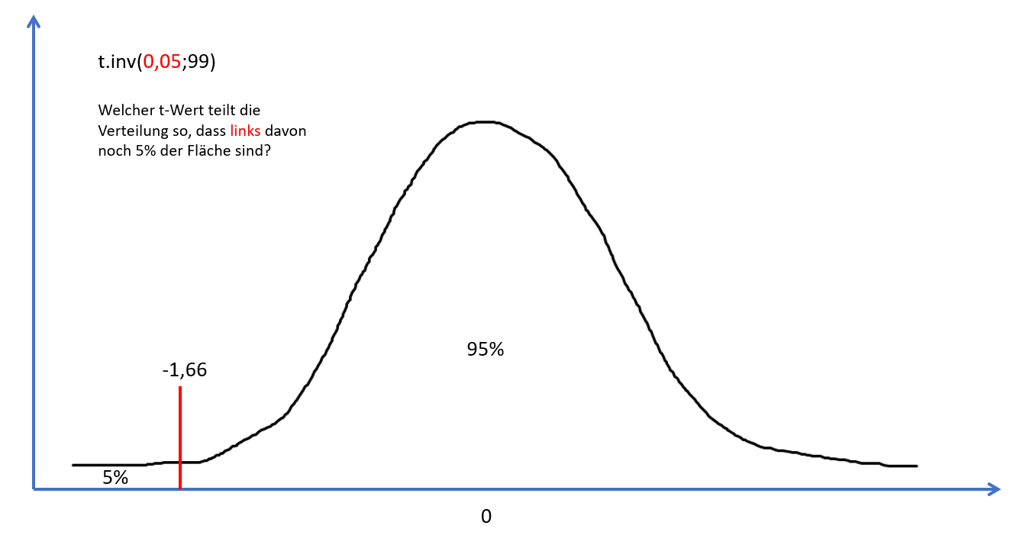
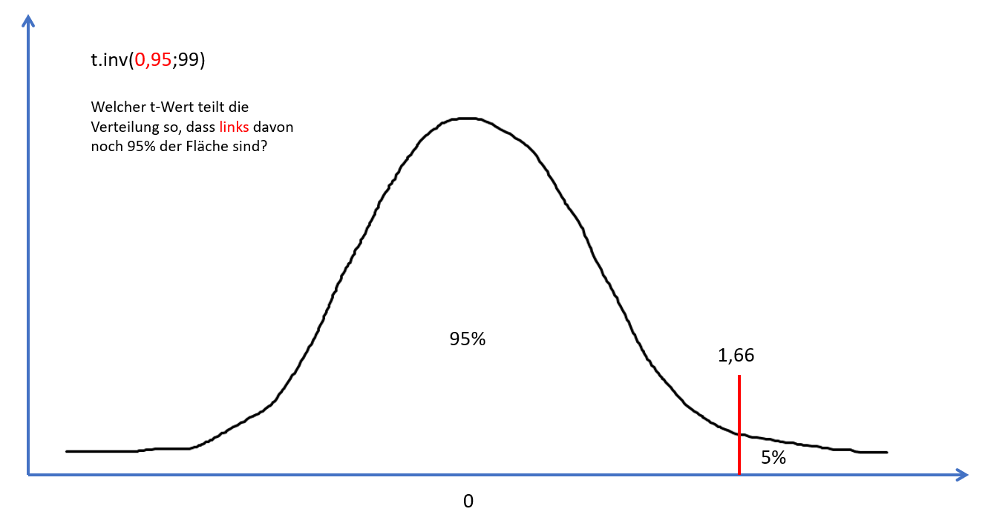
 | t.inv
5% bei N = 100 | -1.660391156
 | 1.660391156

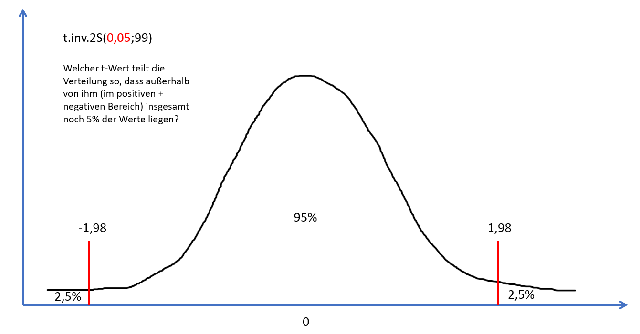
 | t.inv.2S
5% bei N = 100 | 1.9842169516

 | T-Wert eingeben, Wahrscheinlichkeit rauskriegen (z.B.: Ermitteln von p-Werten)

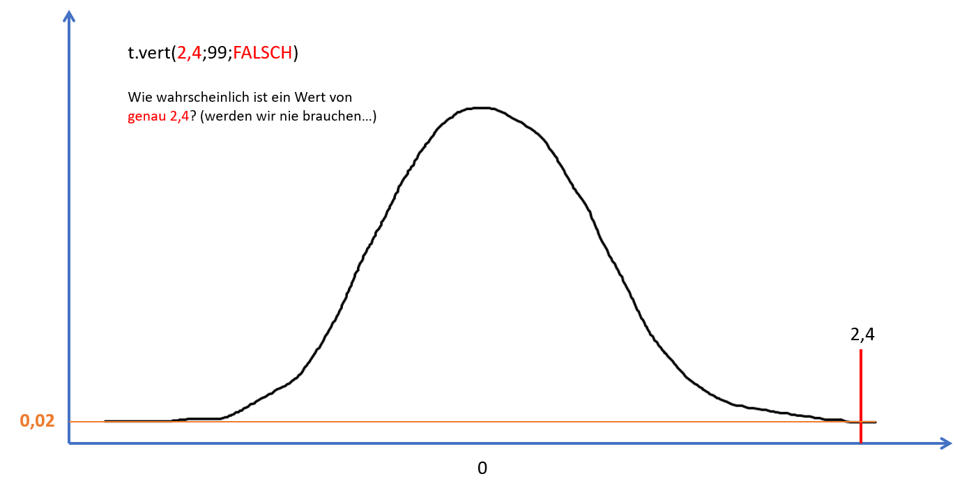
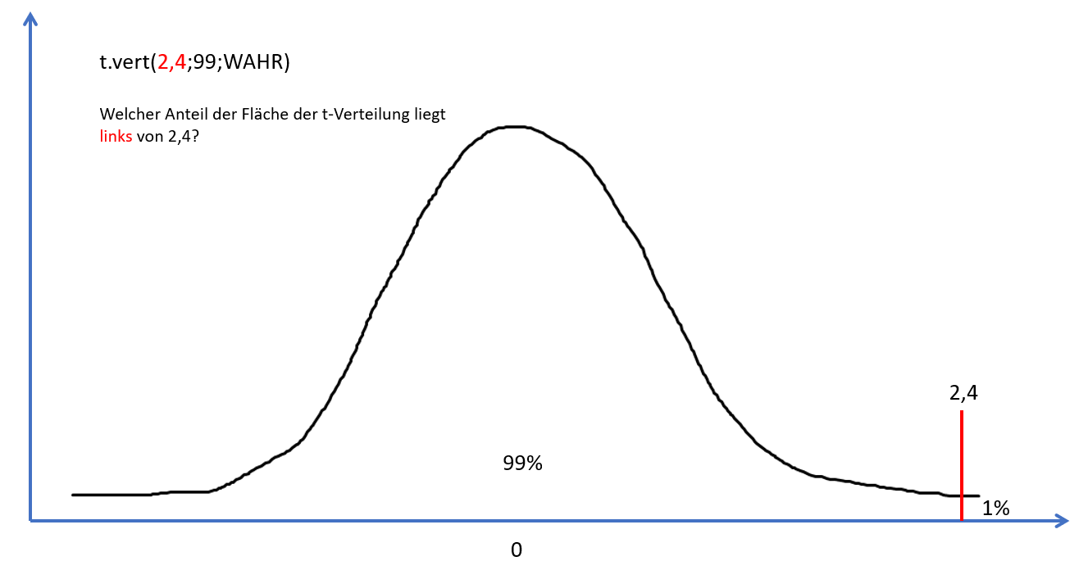
 | t.vert
für t = 2,4 und N = 100 | 0.99 | 0.023539575321

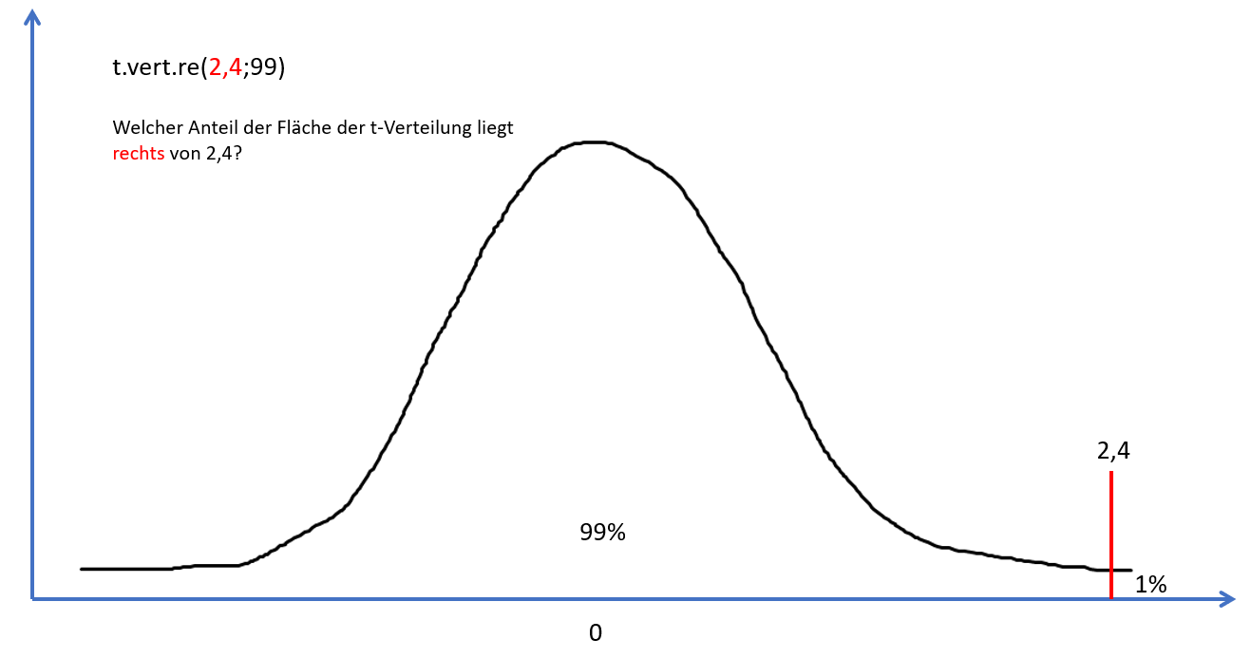
 | t.vert.re
für t = 2,4 und N = 100 | 0.01

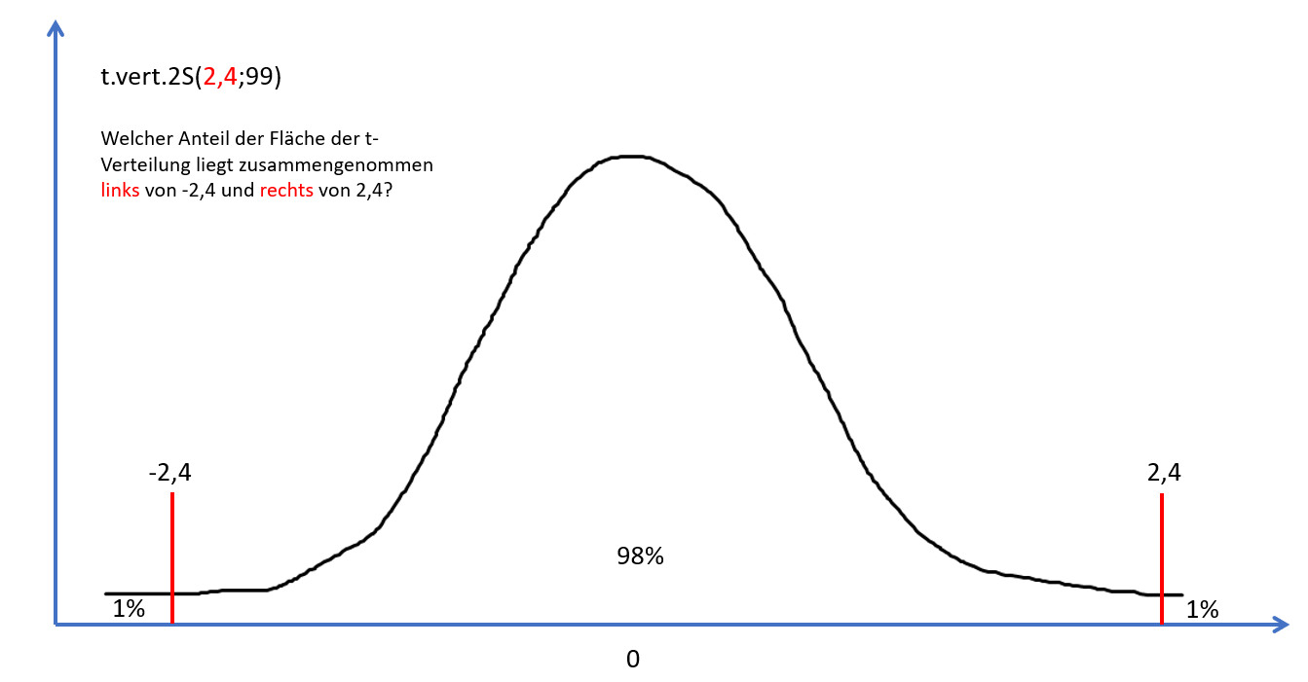
 | t.vert.2S
für t = 2,4 und N = 100 | 0.02

